Sayfa1
 | FORM NO : LAB.FRM.31 / 06.03.2015 / Rev. 0
 | BİRİM : SERTİFİKASYON |  |  |  | SAYFA NO:1

SICAKLIK DAYANIM TESTİ RAPORU

Tarih | 2015-03-23
Rapor Kodu | 230315.PEAFS.01
Ürün | PEAFS
Çap | Ø127 mm
Boy | 1 m
Test Sonucu
Süre(dk) | Giriş Sıcaklığı (˚C) | Çıkış Sıcaklığı (˚C) | Hatve(mm) | Fotoğraf No. | Değerlendirme
0 | - | - | 52 | 1 | Numune giriş sıcaklığı 70 dereceye ayarlanarak 4 saat boyunca test edildi. Her saat başı numune fotoğraflandı. Deney sonunda numunede yırtılma, açılma gözlemlenmemiştir. Bir miktar sehim gözlenmiştir.
60 | 71 | 61 | 51 | 2
120 | 72 | 58 | 51 | 3
180 | 72 | 62 | 51 | 4
240 | 72 | 58 | 51 | 5

FOTOĞRAFLAR

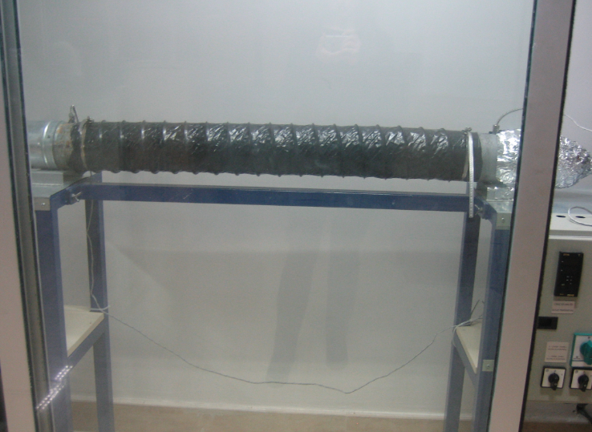
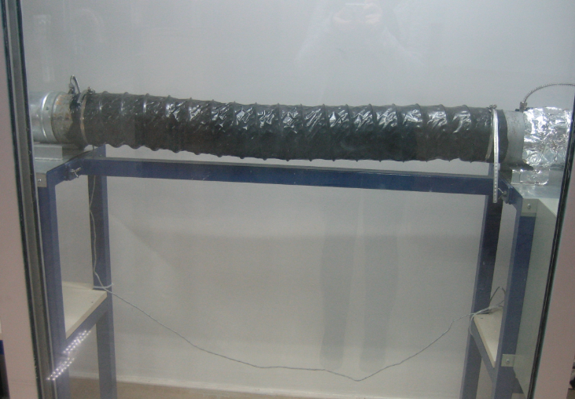

1
2

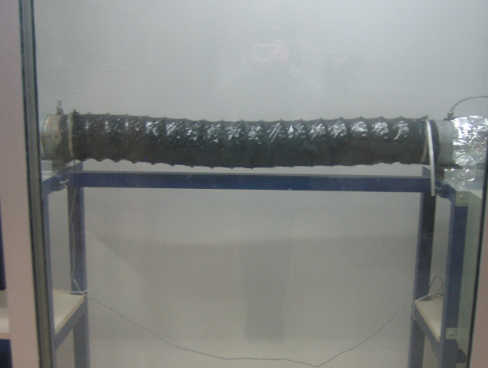
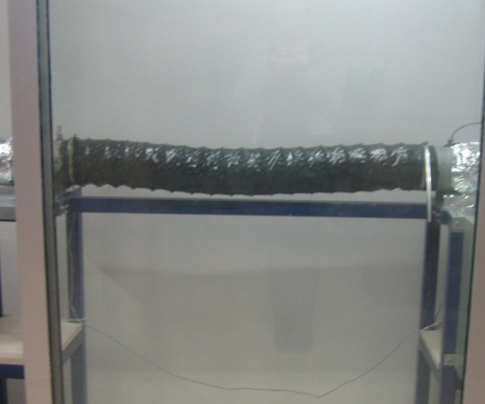

3
4

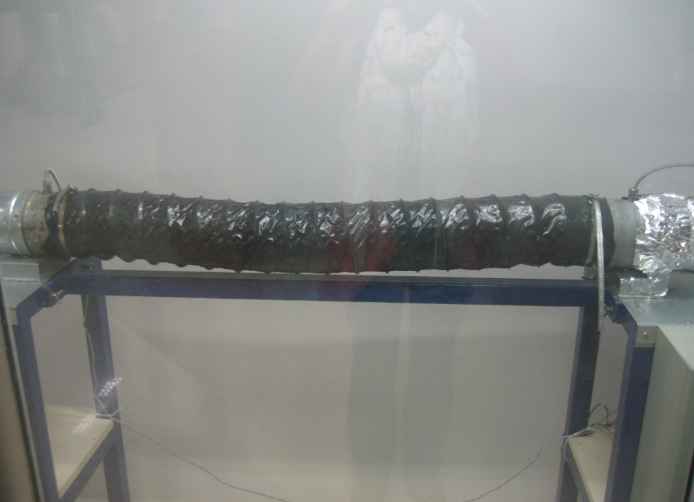

5

